Avstemming ssb rapport
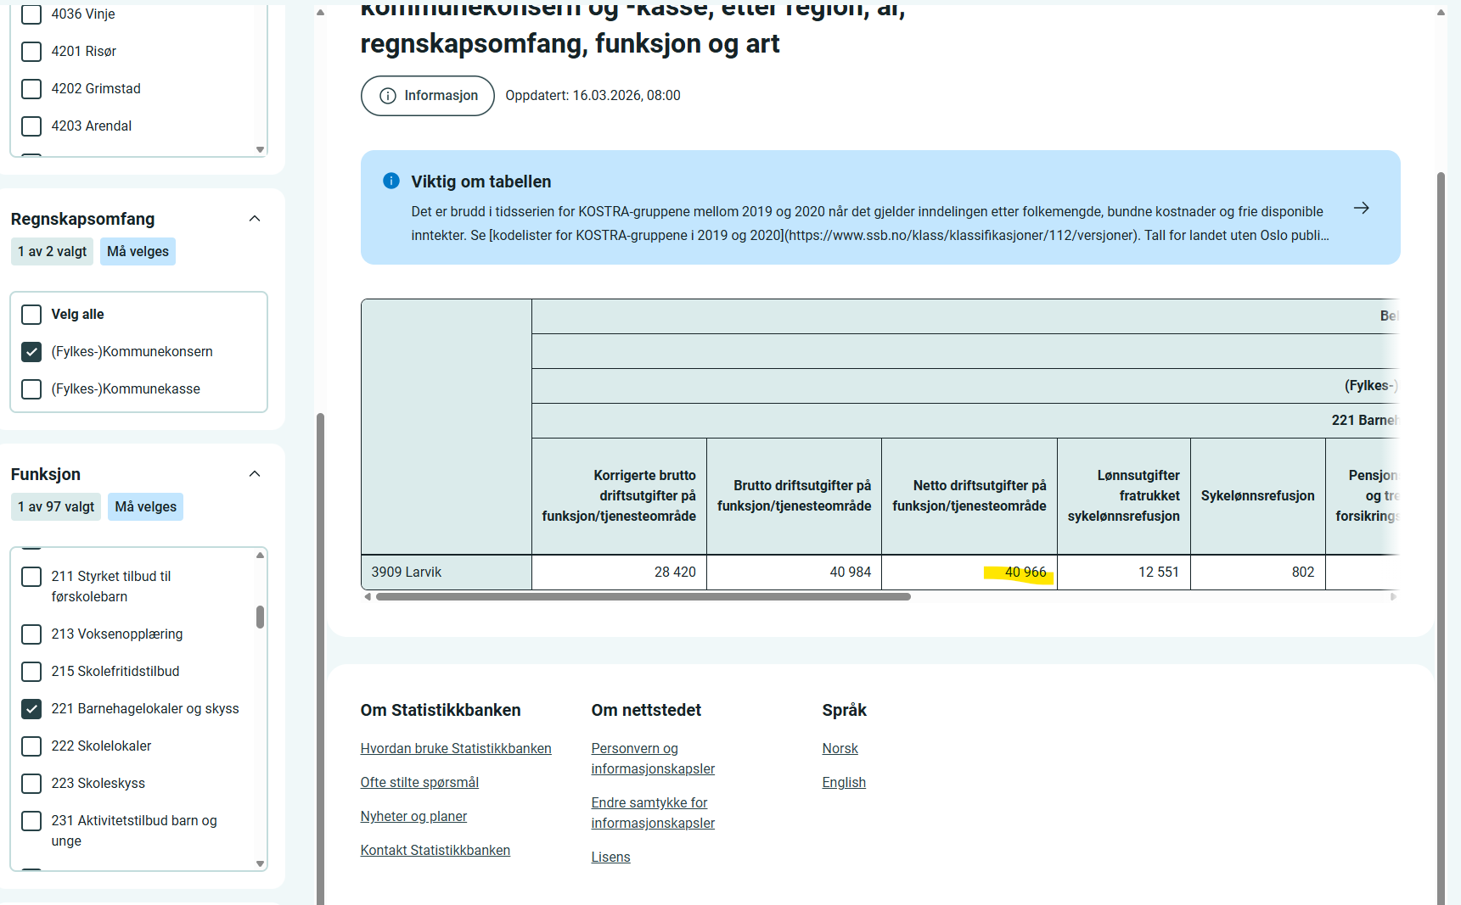
Avstemming mot SSB:
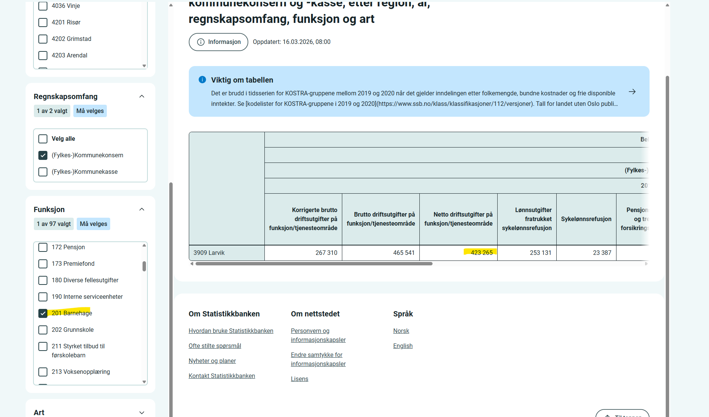
Avstemming mot ssb rapport 12367 | Tall i TNOK
SSB rapport | 423,265
Oversikt 201* | 422,673
Bundet driftsfond | (550) | Konto 15500 og 19500
Forskjell | (42) | Uvesentlig differanse
SSB rapport | 40,966
Oversikt 221* | 41,008
Bundet driftsfond | (8)
Forskjell | 50 | Uvesentlig differanse

4X. Korreksjoner §19
Ingen slike
4. SELVKOST OG SATSBEREGNING – §19a Korreksjoner
Kommunens netto driftsutgifter per heltidsplass. Barnetall (kommunale) beregnes direkte fra BASIL via SUMPRODUCT.
Post | Beløp (kr) særskilte driftsforutsetninger | Beløp (kr) særskilte behov i barnegruppen | Sats / art | Kommentar
A. Funksjon 201 – Administrasjon og drift
Lønn (ekskl. pensjon) | 0 | 0 | 000-089
Regnskapsført pensjon | 0 | 0 | 090 | Trekkes ut
Arbeidsgiveravgift | 0 | 0 | 099
− Pensjon inkl. AGA | 0 | 0
Varer og tjenester | 0 | 0 | 100-290
Merverdiavgift | 0 | 0 | 429
− Sykelønnsref. | 0 | 0 | 710
− MVA-kompensasjon | 0 | 0 | 729
− Andre refusjoner | 0 | 0 | 690
SUM 201 eks pensjon | 0 | 0
B. Funksjon 221 – Barnehagelokaler
1.lønn | 0 | 0 | 000-089
Regnskapsført pensjon | 0 | 0 | 090
Arbeidsgiveravgift | 0 | 0 | 099
− Pensjon inkl. AGA | 0 | 0
Varer og tjenester | 0 | 0 | 100-290
Merverdiavgift | 0 | 0 | 429
− Sykelønnsref. | 0 | 0 | 710
− MVA-kompensasjon | 0 | 0 | 729
− Kapitaldel innleide | 0 | 0 | 190 | Manuell
SUM 221 | 0 | 0
C. Evt. korreksjoner fra fellesfunksjoner ol. som ikke er ført på 201 og 221 men som vedrører barnehagetilskuddet
+ IKT felles | 0 | 0 |  | Manuell
+ Opplæring felles | 0 | 0 |  | Manuell
+ Forsikring felles | 0 | 0 |  | Manuell
+ Andre felles | 0 | 0 |  | Manuell
− Ref. NAV | 0 | 0 |  | Manuell
− Andre ref. | 0 | 0 |  | Manuell
Sum korreksjoner | 0
Sum direkte driftsutgifter | 0 | 0
+ Administrasjonspåslag | 0 | 0 | 4.70%
SUM driftsutgifter | 0 | 0
Prisjustering av driftsutgifter til år 1 | 0 | 0 | Hentes fra 0. Oppsett
Prisjustering av driftsutgifter til år 2 | 0 | 0 | Hentes fra 0. Oppsett- se veilederen for behandling i høring og vedtak

E. Barnetall kommunale barnehager – del av "andreledd"- hentes manuelt
Heltidsplasser 0-2 år (kommunale bhg) |  |  | BASIL-årsmelding N-2, vektes 5/12 og N-3, vektes 7/12 i selvkost | Manuell inntasting
Heltidsplasser 3-6 år (kommunale bhg) |  |  |  | Manuell inntasting
Vektet total (1.8×0-2 + 1×3-6) | 0.00 | 0.00
Andel 0-2 år | 0.00% | 0.00%
Andel 3-6 år | 0.00% | 0.00%

F. Korreksjoner til satsberegning
Kostnadsandel 0-2 (etter deflator) | 0 | 0
Kostnadsandel 3-6 (etter deflator) | 0 | 0

 | Per barn | Per barn
★ Korreksjon særskilt per heltidsplass – 0–2 år (kr) | 0 | 0
★ Korrektsjon særskilt per heltidsplass – 3–6 år (kr) | 0 | 0

